일시적2주택 신고서
https://cafe.daum.net/transtax/6mX8/161 |  |  |  |  |  |  |  |  |  |  |  |  |  |  |  |  |  |  |  |  |  |  | (앞 쪽)
1세대 1주택의 특례(일시적2주택) 적용신고서 |  |  |  |  |  |  |  |  |  |  |  |  |  |  |  |  |  |  |  |  |  |  |  | 길이 | 길이 check | 끝자리 | check | 만나이 | 내외국인 번호 | 내·외국인 | 생년월일
양 도 자 |  |  | ① 성 명 |  |  |  | 신민아 | ② 주민등록번호 |  |  |  |  |  | 8404052123453 |  |  |  | 연락처 |  | 070-7836-1641 |  |  |  | 13 | TRUE | 3 | OK | 37세 | 2 | 내국인 | 1984-04-05
 |  |  | ③ 주 소 |  |  |  | 충청북도 청주시 상당구 금천동 477 금천센트럴파크스타힐스 ○○○동 ○○○○호 |  |  |  |  |  |  |  |  |  |  |  |  |  |  |  |  | 양도주택 소유자와 세대원이 보유하고 있는 다른 주택이나 입주권·분양권이 있습니까?
양수자 관계 |  |  | ① 성 명 |  |  |  | 이정재 | ② 주민등록번호 |  |  |  |  |  | 7212151234567 |  |  |  | 연락처 |  | 041-567-6764 |  |  |  | 13 | TRUE | 7 | OK | 48세 | 1 | 내국인 | 1972-12-15
무관계 |  |  | ③ 주 소 |  |  |  | 충청남도 천안시 동남구 목천읍 목천안터2길○○, ○○○동○○○호(목천신도브래뉴2차아파트) |  |  |  |  |  |  |  |  |  |  |  |  |  |  |  |  | ※ 임대소득자 사업자등록 check!! 양수자
비 과 세 주 택 의 명 세 |  | 주택구분 내 역 (입주권·분양권 보유확인) |  |  |  |  |  | ④양도주택 (종전) |  |  |  |  |  |  |  | ⑤신규주택 (취득)
 |  |  |  |  |  |  |  |  |  |  |  |  |  |  |  |  |  |  |  |  |  |  |  | 거주자 | 1
 |  |  |  |  |  |  |  |  |  |  |  |  |  |  |  |  |  |  |  |  |  |  |  | 비거주자

 |  |  |  |  |  |  |  | 성 명 |  |  |  | 신민아 |  |  |  | 성 명 |  |  |  | 김선호 |  |  |  | 취득일 조정대상 |  | 취득일 조정대상
 |  |  |  |  |  |  |  | 주민등록번호 |  |  |  | 8404052123453 |  |  |  | 주민등록번호 |  |  |  | 8605081234578 |  |  |  | 양도일 현재 조정대상 |  | 취득 후 조정대상
 |  |  |  |  |  |  |  | 공동지분 |  |  |  | 단독 |  |  |  | 양도자관계 |  |  |  | 배우자 |  |  |  | 조정外 | 3 | 현재 조정外 | 2
 |  | ⑥ 주택의 소재지 |  |  |  |  |  | 충청남도 천안시 동남구 청당동 606 중흥에스클래스산운마을 ○○○동 ○○○호 |  |  |  |  |  |  |  | 충청북도 청주시 상당구 금천동 477 금천센트럴파크스타힐스 ○○○동 ○○○○호 |  |  |  |  |  |  |  |  | 1세대1주택 비과세 | https://cafe.daum.net/transtax/6mX8/155
 |  | ⑥ 건물의 용도 |  |  |  |  |  | 공부상 |  | 아파트 |  |  | 실제용도 |  | 아파트 | 공부상 |  | 아파트 |  |  | 실제용도 | 아파트 |  | 2 | http://cafe.daum.net/transtax/6mX8/133
 |  | ⑦ 양도일 이후 현재 거주지 |  |  |  |  |  | 충청북도 청주시 상당구 금천동 477 금천센트럴파크스타힐스 ○○○동 ○○○○호 |  |  |  |  |  |  |  |  |  |  | 소유형태
 |  | ⑧ 양도일 현재 다른주택소유여부 (세대원포함) |  |  |  |  |  | 세대원 |  |  | N/A |  |  |  |  |  |  |  |  |  |  |  |  | 취득주택 | 1세대의 판정 | http://cafe.daum.net/transtax/6mX8/41
 |  | ⑨ 면적(㎡) [2022.1.1.이후양도 주거.상업.공업지역 3배] |  |  | ⒜부수토지 |  |  | 51.1845㎡ |  |  |  |  |  |  |  | 50.0631㎡ |  |  |  |  |  |  |  | 양도주택 | 세대포함 소유여부
 |  |  |  |  | 주택건물(연면적) |  |  | 84.8250㎡ |  |  |  |  |  |  |  | 84.6785㎡ |  |  |  |  |  |  |  | 자가 |  |  | 2022.1.1. 이후 양도하는 분부터 적용
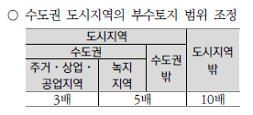
 |  |  |  |  | ⒝주택건물 (수평투영면적) |  |  | 84.8250㎡ |  |  |  |  |  |  |  | 84.6785㎡ |  |  |  |  |  |  |  | 전세
 |  |  |  |  | 배율[ ⒜÷⒝ ] (3배,5배,10배이하) |  |  | 0.60배 |  |  |  |  |  |  |  | 0.59배 |  |  |  |  |  |  |  | 월세
 |  | 양도자와 양수인의관계 |  |  |  |  |  | 무관계 |  |  |  |  |  |  |  | 신규(취득)주택 전입일 |  |  |  |  |  |  |  | 전세·월세 | (부당CHECK!!)
 |  | 특수관계자일 경우 이체증명서첨부 |  |  |  |  |  | N/A |  |  |  |  |  |  |  | 2021-07-23 |  |  |  |  |  |  |  |  | 첨부(승계임대차계약서) (시가매도여부 및 향후자금흐름)
 |  | ⑩ 양 도 가 액 |  |  |  |  | 9억이하 | ₩270,000,000원
 |  | ⑪ 취 득 원 인 |  |  |  |  |  | (18.분양) |  |  |  |  |  |  |  | (01.매매)
 |  | ⑫ 피 상 속 인 취 득 일 |  |  |  |  |  | N/A |  |  |  |  |  |  |  | N/A |  |  |  |  |  |  |  | 2017-08-02
 |  | 취득시 계약일 |  |  |  |  |  |  | 2016-09-20 |  |  |  |  |  |  |  | 2021-01-29
 |  | ⑬ 취득일 |  | 1년이상 (ⓑ-ⓐ) |  | 4년 3개월 21일 |  | ⓐ | 2016-12-06 |  |  |  |  |  |  | ⓑ | 2021-03-26 |  |  |  |  |  |  | 2017-08-03 | 일 이후 조정대상지역 내 주택을 취득하는 경우 2년 이상 거주하여야 비과세를 적용
 |  | 2021.01.01.이후 최종1주택보유일 |  | 1년이상 (ⓑ-ⓐ) |  | 4년 3개월 21일 |  | ⓐ | 2016-12-06 |  |  |  |  |  |  | N/A
 |  | 조정지역 지정일 |  |  |  |  |  | 2020-12-18 |  |  |  |  |  |  |  | 2020-06-19 |  |  |  |  |  |  |  | 조정대상지역 | http://www.etaxkorea.net/sub/sub_page.php?sp=s010505&md=show&code=06&m_code=1
 |  | 2017.8.3.일 이후 취득 2년이상 거주요건 |  |  |  |  |  | N/A (취득일 현재 조정外) |  |  |  |  |  |  |  | 신규(취득)주택 1년이내 전입기한 |  |  |  |  |  |  |  | 2016-12-06
 |  | 양도주택(세대원포함) 입주일~퇴거일 |  |  |  |  |  |  |  |  |  |  |  |  |  | □ OK □ N/A |  |  |  |  | 2022-08-31 |  |  | ㅇ. 조정대상지역 일시적 2주택
 |  | 2년이상 거주여부(거주기간) |  |  |  |  |  | 0년0개월0일 |  |  |  |  |  |  |  | 종전주택 1년이내 양도 |  |  |  |  |  |  |  | · 2018.9.14.일 이후 신규 취득(계약금)하는 주택부터 적용
 |  | ⑭ 양 도 일 |  |  |  |  |  | ⓒ | 2021-08-31 |  |  |  |  |  |  | □ OK □ OTHER □ N/A |  |  |  |  |  |  |  | · (종전주택 3년이내 → 2년 이내 처분)
 |  | ⑮ □보 유 기 간 | □처 분 기 간 |  |  |  |  |  | 2년이상보유(ⓒ-ⓐ) (비거주자3년) |  |  |  |  | 4년8개월26일 |  |  | 3·2·1년내처분(ⓒ-ⓑ) |  |  |  |  | 0년 5개월 6일 |  |  | · 2017.8.3.이후 취득 조정대상지역 2년 이상 거주 요건

 | 「소득세법 시행령」제155조[ 1세대1주택의 특례 ] 1항에 따라 신고서를 제출합니다.
□ 조정대상지역 내 일시적 2주택 전입요건 추가 및 중복보유 허용기간 단축 : 2년이내 종전주택양도->신규 주택 취득 후 |  |  |  |  |  |  |  |  |  |  |  |  |  |  |  |  |  |  |  |  |  |  |  | ○ 2020.2.11. 시행 양도 (2019.12.17.이후 신규로 취득하는 조정대상지역 내 주택에 적용)
 | 1년 이내 (세대전원)전입* + 1년 이내 종전주택 양도 ☞ 2020.2.11. 이후 양도하는 분부터 적용 |  |  |  |  |  |  |  |  |  |  |  |  |  |  |  |  |  |  |  |  |  |  | · 신규주택(조정대상지역) 취득 후 1년 이내 전입하고
□ ★2021.01.01. 이후 양도분 부터 : 최종적으로 1주택만 보유하게 된 날로부터 보유기간 기산[소령154 ⑤] |  |  |  |  |  |  |  |  |  |  |  |  |  |  |  |  |  |  |  |  |  |  |  | · 1년 이내 종전주택(조정대상지역상태)을 양도
 | 소득세법시행령부칙 [ 대통령령 제29523호 ] 2019.02.12.★ |  |  |  |  |  |  |  |  |  |  |  |  |  |  | 2021-10-31 |  |  |  |  |  |  |  | · 처분과 전입 하나라도 1년이상이면 다주택자 기준 양도세 중과 과세

 |  |  |  |  |  |  |  |  | 신 고 인 |  |  |  | 신민아 |  |  |  |  |  |  |  | (서명 또는 인) |  |  | ㅇ. 2021.1.1. 이후
 |  |  |  |  |  |  |  |  | 세무대리인 |  |  |  | 선우회계법인천안지사 |  |  |  |  |  |  |  | (서명 또는 인) |  |  | · 취득 일반분양권 주택수 포함
 |  |  |  |  |  |  |  |  |  |  | (관리번호 : |  |  |  | U-1234-1 |  |  |  |  |  | ) |  |  | · 최종적으로 1주택만 보유하게 된 날로부터 보유기간 기산
 | 동청주 |  |  | 세무서장 귀하 |  |  |  |  | 전화번호 |  |  |  | (041) 567-6764 |  |  | 주황규팀장 |  |  |  | 070-7836-1641 |  |  | )

구 비 서 류 |  | 신고인 제출서류 |  |  |  |  |  | 담당 공무원 확인사항 (담당 공무원의 확인에 동의하지 아니하는 경우 신고인이 직접 제출하여야 하는 서류) |  |  |  |  |  |  |  |  |  |  |  |  |  |  |  | 소득세법 제89조 [ 비과세양도소득 ]
 |  | 1. 농지원부 사본 1부 2. 어업인 입증서류 1부 3. 연고지 입증서류 1부 4. 전세승계시 전세승계계약서,취득계약서및 필요경비 ※단 특수관계와의 거래시 당초 전세계약서도 첨부 |  |  |  |  |  | 1. 주민등록표 등본(1부) · 주민등록표 초본(1부) (둘다 필요) 2. 일반주택의 토지 및 건축물대장 등본(각 1부) 3. 농어촌주택의 토지 및 건축물대장 등본(각 1부) 4. 취득농지 등기부 등본(1부) |  |  |  |  |  |  |  |  |  |  |  |  |  |  |  | 소득세법시행령 제154조 [ 1세대1주택의 범위 ] 소득세법시행령 제155조 [ 1세대1주택의 특례 ]
본인은 이 건 업무처리와 관련하여「전자정부법」제21조제1항에 따른 행정정보의 공동이용을 통 |  |  |  |  |  |  |  |  |  |  |  |  |  |  |  |  |  |  |  |  |  |  |  | 소득세법시행규칙 제72조 [ 1세대1주택의 특례 ]
하여 담당 공무원이 위의 담당 공무원 확인사항을 확인하는 것에 동의합니다.
 |  |  |  |  |  |  |  |  | 신 고 인 |  |  |  |  |  | 신민아 |  |  |  |  |  | (서명 또는 인)

서식출처 : 조세실 http://cafe.daum.net/transtax |  |  |  |  |  |  |  |  |  |  |  |  |  |  |  |  |  |  |  |  |  |  | 210㎜×297㎜(인쇄용지(특급)60g/㎡))
http://cafe.daum.net/transtax/6mX8/56 |  |  |  |  |  |  |  |  | 상기 서식이 개정등으로 달리 될수 있으니 반드시 개정세법 참조하여 수정하여 사용하시기 바랍니다.
http://www.etaxkorea.net/sub/sub_page.php?sp=s010505&md=show&code=06&m_code=1 |  |  |  |  |  |  |  |  |  |  |  |  |  |  |  |  |  |  |  |  |  |  | 조정대상지역 지정·해제 현황

조합원입주권양도 |  |  |  |  |  |  |  |  |  |  |  |  |  |  |  |  |  |  |  |  |  |  |  | 1세대 1주택 양도소득세 비과세 관련 거주요건 적용대상 보완
 |  |  |  |  |  |  |  |  |  |  |  |  |  |  |  |  |  |  |  |  |  |  |  | 1세대 1주택 양도소득세 비과세 관련 거주요건 적용대상 보완
2006.1.1. 이후 조합원입주권 주택수 포함 |  |  |  |  |  |  |  |  |  |  |  |  |  |  |  |  |  |  |  |  |  |  |  | □ 1세대 1주택 비과세의 거주요건 도입은 소득세법 시행령 개정사항으로 입법예고 기간(8.10～8.22) 중 제기된 의견 등을
2021.1.1이후 취득 일반분양권 주택수 포함 |  |  |  |  |  |  |  |  |  |  |  |  |  |  |  |  |  |  |  |  |  |  |  | 반영하여 차관회의(9.7), 국무회의(9.12)를 거쳐 아래와 같이 수정하였음
 |  |  |  |  |  |  |  |  |  |  |  |  |  |  |  |  |  |  |  |  |  |  |  | ◇ (당초 발표내용) 8.2. 부동산 대책에서 실수요 중심 주택 구입을 유도하기 위해 ‘17.8.3일 이후 조정대상지역 내 주택을

 |  |  |  |  |  |  |  |  |  |  |  |  |  |  |  |  |  |  |  |  |  |  |  | 취득하는 경우 2년 이상 거주하여야 비과세를 적용

 |  |  |  |  |  |  |  |  |  |  |  |  |  |  |  |  |  |  |  |  |  |  |  | ㅇ ‘17.8.2일 이전에 주택을 취득한 경우 거주요건 적용을 제외

 |  |  |  |  |  |  |  |  |  |  |  |  |  |  |  |  |  |  |  |  |  |  |  | ㅇ 세법상 취득시기는 잔금청산일 또는 소유권이전등기일 중 빠른 날임

 |  |  |  |  |  |  |  |  |  |  |  |  |  |  |  |  |  |  |  |  |  |  |  | ◇ (수정내용) ‘17.8.2일 이전에 무주택 세대가 매매계약을 하고 계약금을 지급한 경우도 거주요건 적용 제외대상에 포함
 |  |  |  |  |  |  |  |  |  |  |  |  |  |  |  |  |  |  |  |  |  |  |  | ㅇ 구체적으로는, ‘17.8.2일 이전에 무주택 세대가 조정대상지역 내 주택에 대해 분양 등 매매계약을 체결하고 계약금을 지급한 사실
 |  |  |  |  |  |  |  |  |  |  |  |  |  |  |  |  |  |  |  |  |  |  |  | 이 증빙서류에 의해 확인되는 경우에 한해 거주요건을 적용하지 않는 것임(상세내용 별첨 참고)
 |  |  |  |  |  |  |  |  |  |  |  |  |  |  |  |  |  |  |  |  |  |  |  | □ 조정대상지역 내 1세대 1주택자에 대한 비과세 거주요건 도입(소득령 §154①,⑧)

변천사
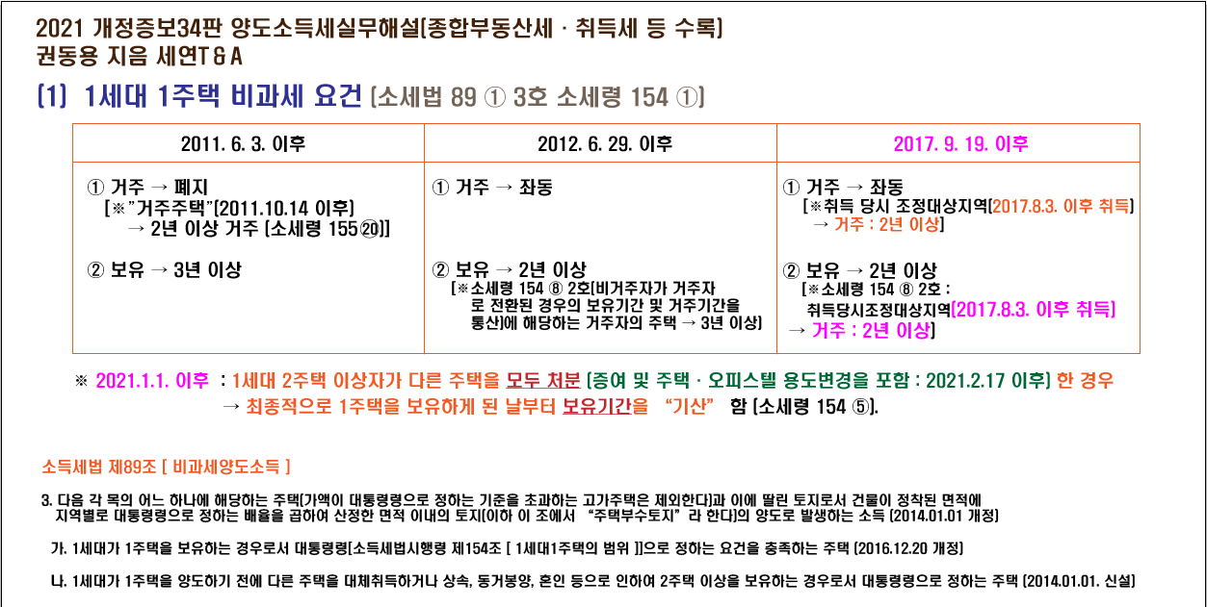
http://cafe.daum.net/transtax/6zKa/253
⑤ 1세대 1주택자 장기보유특별공제에 거주기간 요건 추가(소득법 §95)
<개정이유> 보유주택에 거주하는 실수요자 중심으로 제도 전환
<적용시기> ‘21.1.1. 이후 양도하는 분부터 적용

⑥ 조정대상지역 다주택자 양도소득세 중과세율 인상 및 주택 수 계산시 분양권도 포함(소득법 §89, 104)

<개정이유> 조합원입주권과 분양권 간의 과세형평 제고
<적용시기> (세율 인상) ‘21.6.1. 이후 양도하는 분부터 적용
(주택수에 분양권 포함) ’21.1.1. 이후 양도하는 분부터 적용

⑦ 2년 미만 보유 주택 등에 대한 양도소득세율 인상(소득법 §104)
<개정이유> 단기보유 주택에 대한 과세형평 제고
<적용시기> ‘21.6.1. 이후 양도하는 분부터 적용

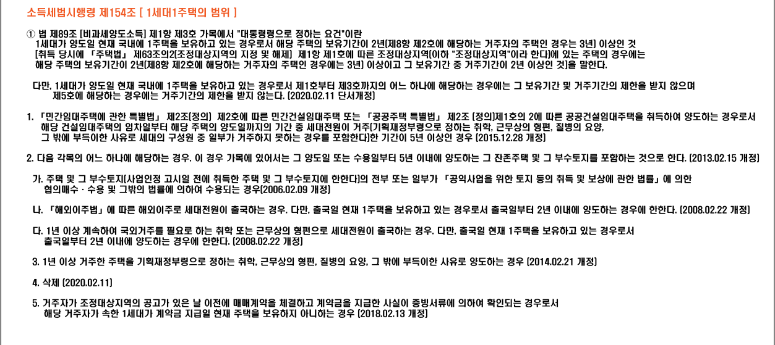
과세되는 1세대 1주택 : 2017.8.3. 이후 조정대상지역 내 주택 취득 후 2년 거주요건 충족하지 못한 경우

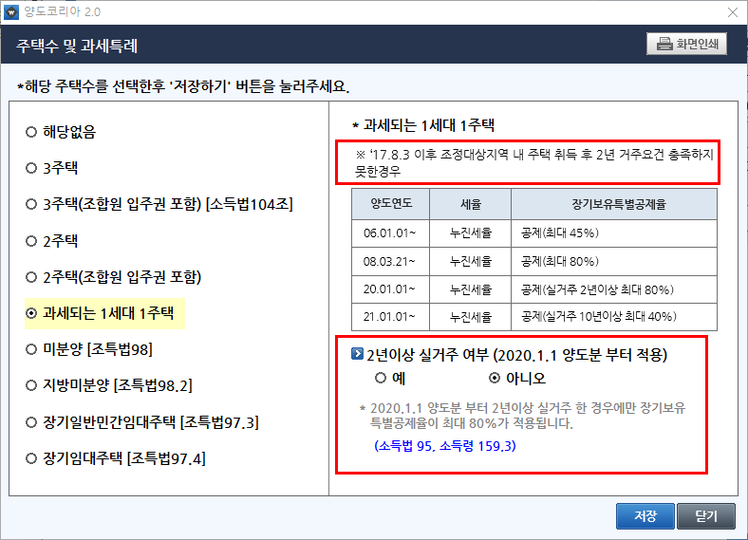
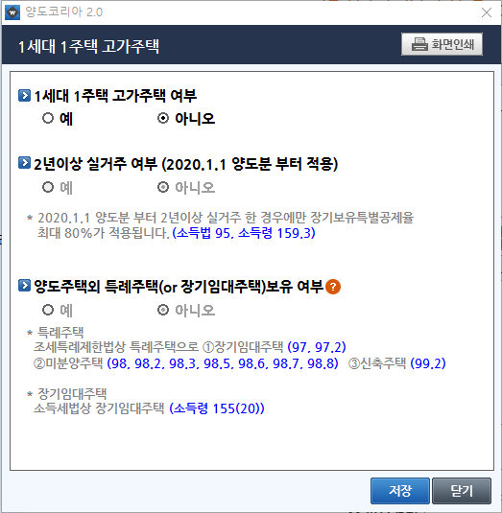

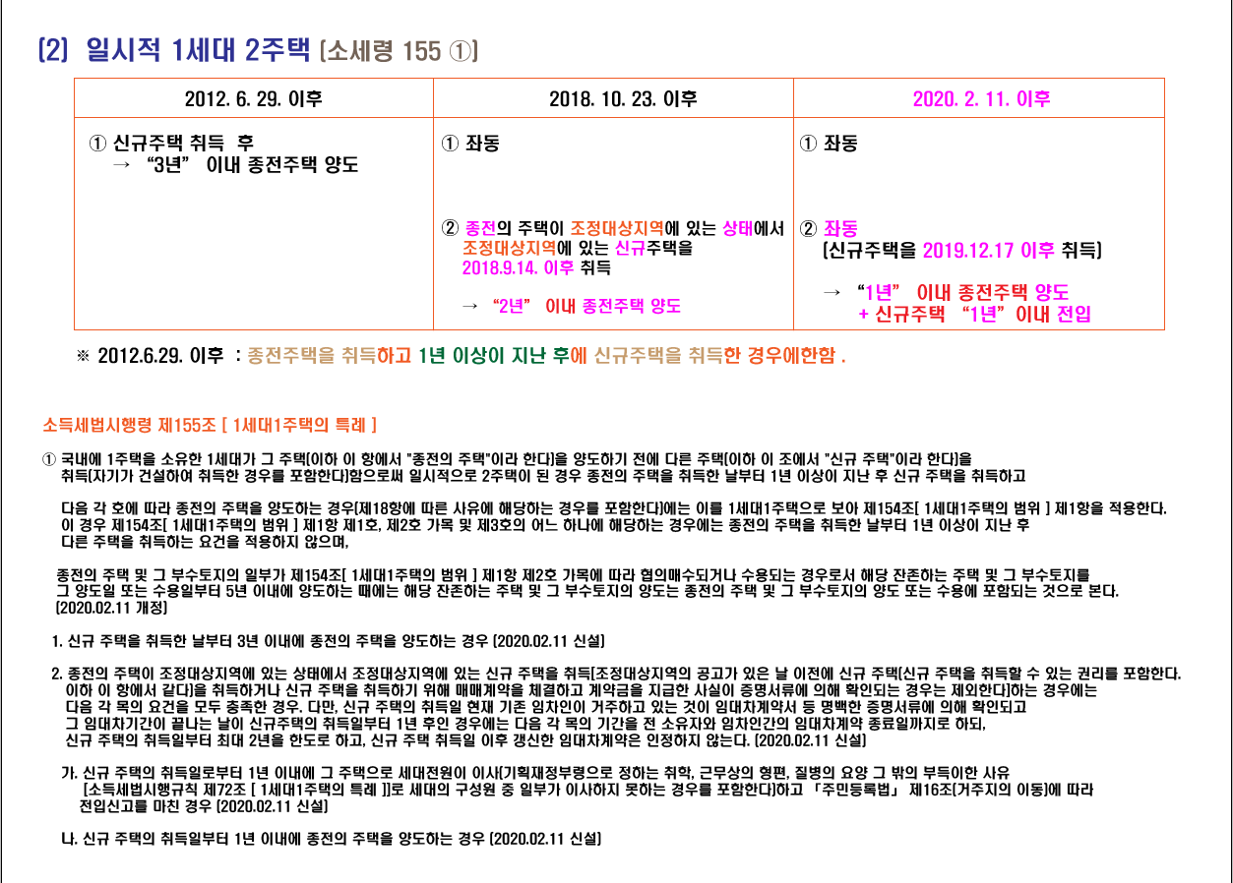

(17) 1세대 1주택 양도세 비과세 보유기간 요건 강화(소득령 §154⑤)

종 전 |  | 개 정
□ 1세대1주택 양도소득세 비과세 |  | □ 보유기간 요건 강화
ㅇ (대상) 1세대가 양도일 현재 국내에 보유하고 있는 1주택 |  | (좌 동)
ㅇ (요건) 2년 이상 보유
- 조정대상지역 내 주택(’17.8.3일 이후 취득)의 경우 보유기간 중 2년 이상 거주
ㅇ (보유기간 계산) 해당 주택의 취득일부터 기산
<추 가 > |  | - 1세대가 1주택 이상을 보유*한 경우 다른 주택들을 모두 양도하고 최종적으로
 |  | 1 주택만 보유하게 된 날로부터 기산
 |  | * 일시적 2주택자나 상속·동거봉양 등 부득이한 사유로 인해 1주택 비과세를 받는
 |  | 주택은 제외
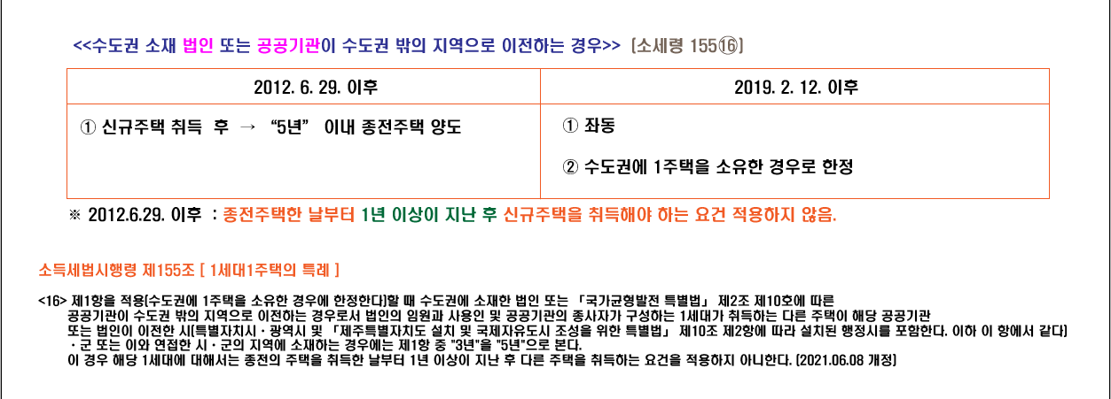
▣ 개정이유 다주택자가 1주택자로 된 후 기간만 보유기간으로 인정하여 1세대 1주택 양도소득세 비과세 제도 합리화
▣ 적용시기 ｀21.1.1. 이후 양도하는 분부터 적용

http://cafe.daum.net/transtax/6mX8/92
(18) 주택임대사업자 거주주택 양도세 비과세 요건 강화 등(소득령 §154⑩, §155<20>)
(19) 동거봉양 합가에 대한 양도소득세 비과세 특례 요건 합리화(소득령 §155④)
(20) 귀농주택에 대한 양도소득세 비과세 특례요건 합리화(소득령 §155⑩)

조정대상지역 내 등록 임대주택에 대한 1세대 1주택 비과세 요건에 거주요건 적용 (소득세법 시행령 제154조 제1항)

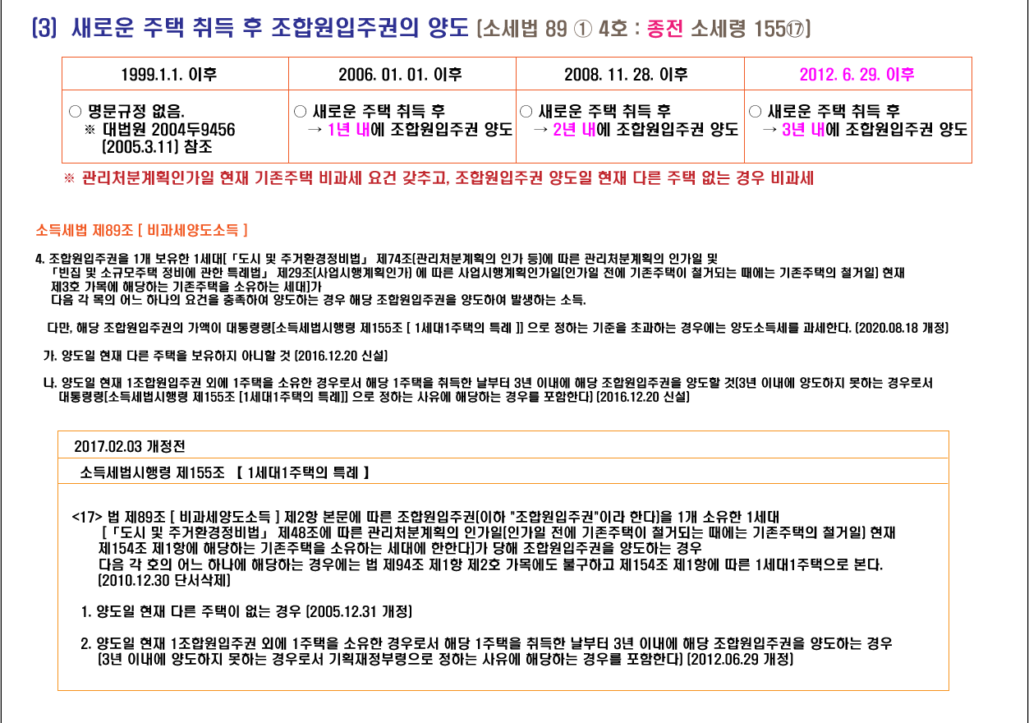
가. 개정취지

○ 조세형평성 제고를 위해 등록 임대주택에 대한 비과세 특례 합리화

나. 개정내용
종 전 |  | 개 정
□ 조정대상지역 내 1세대 1주택 양도소득세 비과세 요건 |  | □ 등록임대주택도 거주 요건 적용
○ 취득당시 조정대상지역에 있는 주택： |  | (좌 동)
① (원칙) 보유 + 거주요건 충족 시 비과세
- 2년 이상 보유기간 중 2년 이상 거주한 주택
② (특례) 거주요건(2년) 미적용 |  | ○ 특례 삭제
- 1세대 1주택을 민간임대주택 등록 후 임대의무기간 충족 + 임대료(임대
보증금) 연 증가율 5% 이하인 경우

다. 적용시기 및 적용례
○ 2020.2.11. 이후 양도하는 분부터 적용
※경과조치：1세대가 조정대상지역에 1주택을 보유한 거주자로서 2019년 12월 16일 이전에 해당 주택을 임대하기 위해 법 §168①에 따른 사업자등록
과 「민간임대주택에 관한 특별법」 §5①에 따른 임대사업자로 등록을 신청한 경우에는 해당 주택을 2020.2.11. 이후 양도하는 경우라도 종전의 규정 적용

특례주택을 보유한 비과세 고가주택 양도시 9억초과분에 대해 장기보유특별공제배제 중과세율(20%가산) 적용

1세대 3주택자가 (조특법 99조의2 특례주택 + 일시적 2주택 비과세 주택) 비과세 고가주택 양도시 9억원초과분에 대해 중과세율 적용

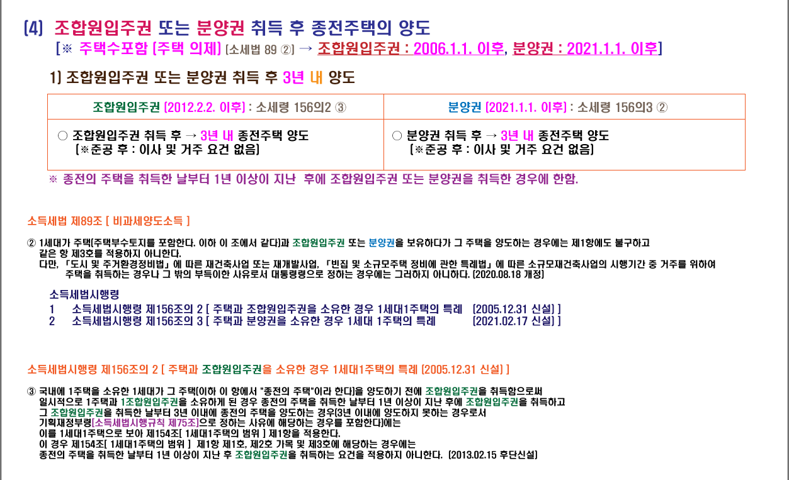
1세대 3주택자가 (조특법 99조의2 특례주택 + 일시적 2주택 비과세 주택) 비과세 주택 양도시, 일시적 2주택 비과세 주택이 고가주택이면서 조정대상지역에 있는 경우
9억 초과분에 대해서 장기보유특별공제를 배제하고 중과세율(20% 가산)을 적용해야 된다는 질의회신이 나왔습니다.(서면부동산 2018-3457 2019.02.14)

조특법상 특례주택은 비과세 판단시 주택수에서 제외하므로 양도하는 주택은 일시적 2주택으로 비과세 됩니다.(사전법령 해석재산 2017-586 2017.10.11)
그런데 위 질의회신에서는 비과세 주택이 고가주택인 경우 9억 이하분에 대해서는 비과세 되지만 9억 초과분은 과세가 되므로 중과여부를 별도로 판단하고 있으며
조특법상 특례주택의 경우 중과세 판단시 주택수에 포함하므로 총 3주택이 되어 9억 초과분은 장기특별공제 배제 및 중과세율을 적용해야 한다는 내용입니다.

즉 위 질의해석으로 유추해 보면 양도하는 주택이 고가주택(9억 초과)이고 조정대상지역에 있으면서 아래 요건중 하나에 해당하는 경우
9억초과분은 장기특별공제 배제 및 중과하여 과세해야 합니다.

* 여기서 양도주택은 일시적 2주택중 종전주택 또는 2년이상 거주주택을 말하는 것임

① "조특법상 특례주택 + 일시적 2주택" 으로서 3주택 이상인 경우 : 20%중과
② "장기임대주택 + 일시적 2주택(2년이상 거주주택 + 미등록 일반주택)" 으로서 3주택 이상인 경우 : 20%중과

거주주택의 경우 2019.02.12 이후 취득분부터는 거주주택 비과세특례가 생애 한차례로 제한됩니다.
다만 2019.02.12 현재 거주하고 있는 주택과 2019.02.12 전에 거주주택을 취득하기 위해 계약금을 지급한 사실이 있는 경우는 종전 규정을 적용합니다.

신고시 보수적인 관점에서 9억 초과분은 중과세로 신고하시고 추후 새로운 심판례등 유권해석이 나오면 경정청구로 환급 받으시기 바랍니다. 새로운 유권해석이 나오면 바로 공지해 드리겠습니다.

(40) 1세대 1주택 양도소득세 비과세 적용대상 부수토지 범위 조정 등(소득령 §154⑦, §167의5, §168의12)

현 행 |  | 개 정 안
□ 주택부수토지 범위 |  | □ 수도권 도시지역 부수토지 범위 조정
ㅇ (적용대상) |  | (좌 동)
㉠ 1세대 1주택 비과세(§154)
㉡ 단기보유 주택(§167의5)
* 보유기간이 1년 미만인 주택으로 양도 시 40% 세율 적용
㉢ 주택 중 비사업용토지 범위(§168의12)
ㅇ (적용내용) 주택과 정착면적의 일정배율 이내의 토지 포함
ㅇ (부수토지 배율) |  | ㅇ 수도권 도시지역의 부수토지 범위 조정
도시지역 | 도시지역 밖 | 도시지역 |  |  | 도시지역 밖
5배 | 10배 | 수도권 |  | 수도권 밖
 |  | 주거·상업·공업지역 | 녹지지역
 |  | 3배 | 5배 |  | (좌동)

※ 「’19년 세법개정안」기 발표내용(｀19.7.25)

<개정이유> 수도권 도시지역의 토지이용효율을 높이기 위해 비과세되는 주택부수토지의 범위 합리적 조정

<적용시기> ’22.1.1. 이후 양도하는 분부터 적용

② 고가 겸용주택의 주택과 주택외 부분 과세 합리화(소득령 §160)
현 행 |  | 개 정 안
□ 실거래가 9억원 초과 겸용주택*의 양도소득금액 계산 |  | □ 주택과 주택외 부분 분리하여 양도소득금액 계산

* 하나의 건물이 주택+주택외 부분으로 복합된 것 |  | ※ 주택·주택외 부분 연면적과 무관

ㅇ 주택 연면적 ≤ 주택외 부분 연면적 |  | ㅇ (좌 동)
: 주택부분만 주택으로 봄

ㅇ 주택 연면적 > 주택외 부분 연면적
: 전부를 주택으로 봄 |  | ㅇ 주택부분만 주택으로 봄

<개정이유> 9억원 초과 겸용주택은 주택과 주택외 부분을 분리하여 과세하도록 합리화

<적용시기> ’22.1.1. 이후 양도하는 분부터 적용

2012.06.29. 비과세 되는 1세대 1주택 보유기간 단축(3년→2년) 및 일시적 2주택자 대체취득기간 연장(2년→3년) 시행

http://cafe.daum.net/transtax/6mX8/74

